P.1
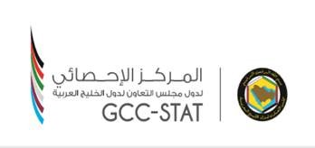

إحصاءات السياحة في دول مجلس التعاون لدول الخليج العربية لعام 2021م

Tourism Statistics in the GCC Countries for 2021

T.1
جدول 1: توزيع عدد السياح القادمين إلى دول مجلس التعاون Table 1: Distribution of inbound tourists number to GCC

(بالألف) |  |  |  |  |  |  |  | (Thousands)
الدولة | Country | 2015 | 2016 | 2017 | 2018 | 2019 | 2020 | 2021
مجلس التعاون | GCC | 44,407 | 46,411 | 45,581 | 45,246 | 47,667 | 13,360 | ...
الإمارات | UAE | 17,472 | 18,967 | 20,394 | 21,286 | 21,553 | 7,165 | ...
البحرين | Bahrain | 3,964 | 3,990 | 4,374 | 4,366 | 3,849 | 827 | 2,182
السعودية | KSA | 17,994 | 18,044 | 16,109 | 15,334 | 17,526 | 4,138 | 3,477
عمان | Oman | 1,909 | 2,335 | 2,316 | 2,301 | 2,500 | 622 | 464
قطر | Qatar | 2,941 | 2,938 | 2,256 | 1,819 | 2,137 | 582 | 611
(1) Data of Kuwait includes tourists staying in hotels only
الكويت | Kuwait | 127 | 137 | 131 | 139 | 102 | 26 | 8
(1) بيانات دولة الكويت تشمل السياح المقيمين في بعض الفنادق

